Planilha1
Carretéis Vazios |  | Carreteis Cheios |  | Buffer J1 |  | Buffer J2
Fila 1 | 4999 | Fila 1 | 5079 | Fila 1 | 5479 | Fila 1 | 6699
Fila 2 | 5019 | Fila 2 | 5099 | Fila 2 | 5499 | Fila 2 | 6669
Fila 3 | 5039 | Fila 3 | 5119 | Fila 3 | 5519 | Fila 3 | 6629
Fila 4 | 5059 | Fila 4 | 5139 | Fila 4 | 5539 | Fila 4 | 6599
 |  | Fila 5 | 5159 | Fila 5 | 5559 | Fila 5 | 6569
 |  | Fila 6 | 5179 | Fila 6 | 5579 | Fila 6 | 6539
 |  | Fila 7 | 5199 | Fila 7 | 5599 | Fila 7 | 6509
 |  | Fila 8 | 5219 | Fila 8 | 5619 | Fila 8 | 6479
 |  | Fila 9 | 5239 | Fila 9 | 5639 | Fila 9 | 6449
 |  | Fila 10 | 5259 | Fila 10 | 5659 | Fila 10 | 6419
 |  | Fila 11 | 5279 | Fila 11 | 5679 | Fila 11 | 6389
 |  | Fila 12 | 5299 |  |  | Fila 12 | 6359
 |  | Fila 13 | 5319 |  |  | Fila 13 | 6329
 |  | Fila 14 | 5339 |  |  | Fila 14 | 6299
 |  | Fila 15 | 5359
 |  | Fila 16 | 5379
 |  | Fila 17 | 5399
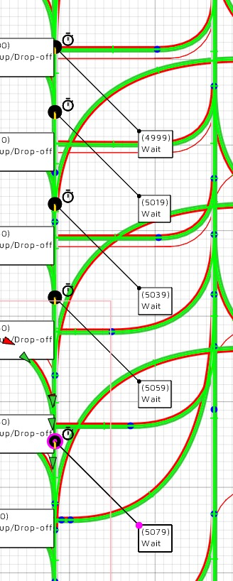
 |  | Fila 18 | 5419
 |  | Fila 19 | 5439
 |  | Fila 20 | 5459

